Portada
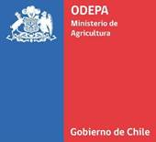

Boletín diario de precios internacionales
de productos básicos

Período del 08 al 14 de abril de 2024

 | 2024-04-12

Boletín diario de precios internacionales de productos básicos

Javier Contreras C.
Cristopher González C.

Publicación de la Oficina de Estudios y Políticas Agrarias (Odepa)
del Ministerio de Agricultura, Gobierno de Chile

Directora y Representante Legal
Andrea García Lizama

Se puede reproducir total o parcialmente citando la fuente

Teatinos 40, piso 7. Santiago, Chile
Teléfono : 800360990
www.odepa.gob.cl

